II D) 4 A
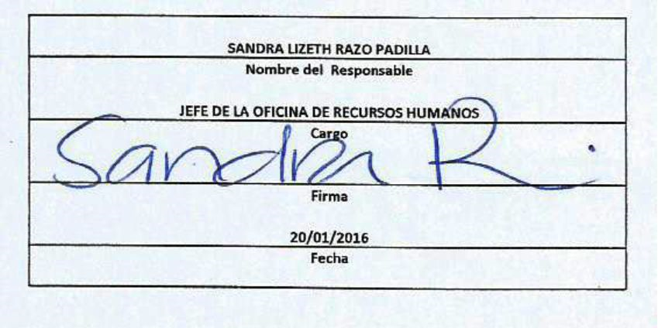
Formato: Trabajadores que Tramitaron Licencia Prejubilatoria en el Periodo |  |  |  |  |  |  |  |  |  |  |  |  | ENTIDAD FEDERATIVA: Baja California
Fondo de Aportaciones para la Educación Tecnológica y de Adultos/Instituto Nacional para la Educación de los Adultos (FAETA/INEA) |  |  |  |  |  |  |  |  |  |  |  |  |  |  | 4to Trimestre 2015

Entidad Federativa | R.F.C. | CURP | NOMBRE | Clave integrada | Clave Presupuestal |  |  |  |  |  |  | Periodo Licencia |  | Percepciones pagadas con Presupuesto Federal en el Periodo reportado* | Percepciones pagadas con Presupuesto de otra Fuente en el Periodo reportado* | Clave CT Origen
 |  |  |  |  | Partida Presupuestal | Código de Pago | Clave de Unidad | Clave de Sub Unidad | Clave de Categoría | Horas Semana Mes | Número de Plaza | Inicio | Conclusión

BAJA CALIFORNIA | VEPG641218GR0 | VEPG641218MBCNLR00 | GRACIELA VENEGAS PALACIOS | 831011724A01807 | 83101 | 1 | 7 | 24 | A01807 | 0 | 12 | 2015-10-01 | 2015-12-31 | 55433.19 | 0 | A01807
BAJA CALIFORNIA | GATC591209EM9 | GATC591209MBCRRC07 | CECILIA GARCIA TORRES | 83101128A01807 | 83101 | 1 | 2 | 8 | A01807 | 0 | 21 | 2015-10-01 | 2015-12-31 | 58622.23 | 0 | A01807
BAJA CALIFORNIA | MESR570807GGA | MESR570807MJCNLY05 | MARIA REYES MENDOZA SALAZAR | 831011312A01807 | 83101 | 1 | 3 | 12 | A01807 | 0 | 10 | 2015-10-01 | 2015-12-31 | 51552.34 | 0 | A01807

Total Personas : | 3 |  |  |  |  |  |  |  | Total Plazas : |  | 3 | Total Pto. Federal |  | 165,607.76

 |  |  |  |  |  |  |  |  |  |  |  | Total Ppto. Otras Fuentes |  |  | 0.00

*Total de Percepciones reportadas por la Entidad Federativa como pagadas en el periodo
Fuente : Información proporcionada por las Entidades Federativas

